ODCFormato
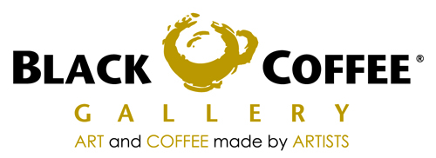
CNG 070810 NB5
CAFE NEGRO GALLERIA S DE RL DE CV
AV. AVIACION 5051 BOD. 23
COL. INDIGENAS C.P. 45019
ZAPOPAN, JALISCO

 |  |  |  | ORDEN DE COMPRA

 |  |  |  | Fecha: |  |  | FOLIO
 |  |  |  | 2011-09-05

DATOS DE PROVEEDOR
Razon social : CINNABON/FOOD CORPORATION INCORPORATED S DE RL DE CV.
Domicilio: | Calle y No. | ADMINISTRADORES No.5135
 | Colonia | JARDINES DE GUADALUPE
 | Ciudad | ZAPOPAN
 | Estado | JALISCO
 | RFC | FCI0802286R1

SUCURSAL:ANDARES

CANTIDAD | UNIDAD DE MEDIDA |  | DESCRIPCION |  |  | PRECIO | TOTAL

 | PIEZA |  | ROL DE CANELA |  |  | 11.00 | -
 |  |  |  |  |  |  | -
 |  |  |  |  |  |  | -
 |  |  |  |  |  |  | -
 |  |  |  |  |  |  | -
 |  |  |  |  |  |  | -
 |  |  |  |  |  |  | -
 |  |  |  |  |  |  | -
 |  |  |  |  |  |  | -
 |  |  |  |  |  |  | -
 |  |  |  |  |  |  | -
 |  |  |  |  |  |  | -
 |  |  |  |  |  |  | -
 |  |  |  |  |  |  | -
 |  |  |  |  |  |  | -
 |  |  |  |  |  |  | -
 |  |  |  |  |  |  | -
 |  |  |  |  |  |  | -
 |  |  |  |  |  |  | -
 |  |  |  |  |  |  | -
 |  |  |  |  |  |  | -
 |  |  |  |  |  |  | -
 |  |  |  |  |  |  | -
 |  |  |  |  |  |  | -
 |  |  |  |  |  |  | -
 |  |  |  |  |  |  | -
 |  |  |  |  |  |  | -
 |  |  |  |  | Subtotal |  | 0.00
 |  |  |  |  | Iva
 |  |  |  |  | Total |  | 0.00

ELABORO |  |  | RECIBIO

